※画像貼付方法マニュアル
顔写真画像の貼付方法

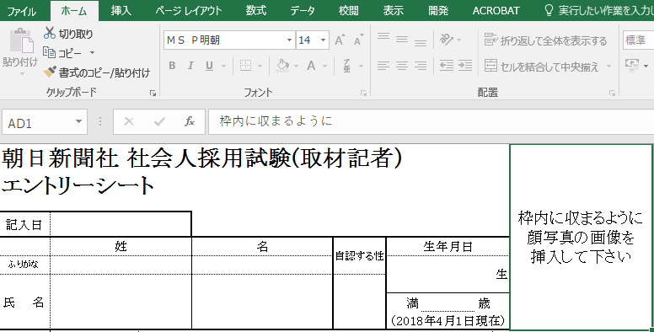

①赤枠のセルをクリック

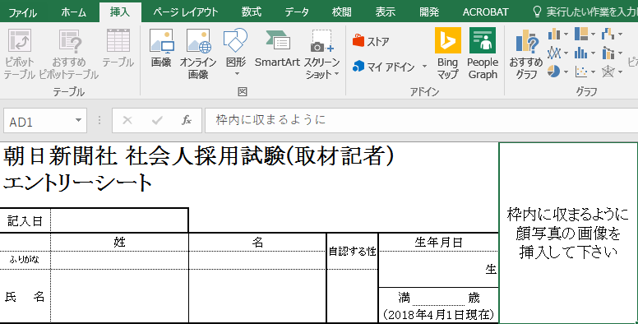

②「挿入」→「画像」をクリック

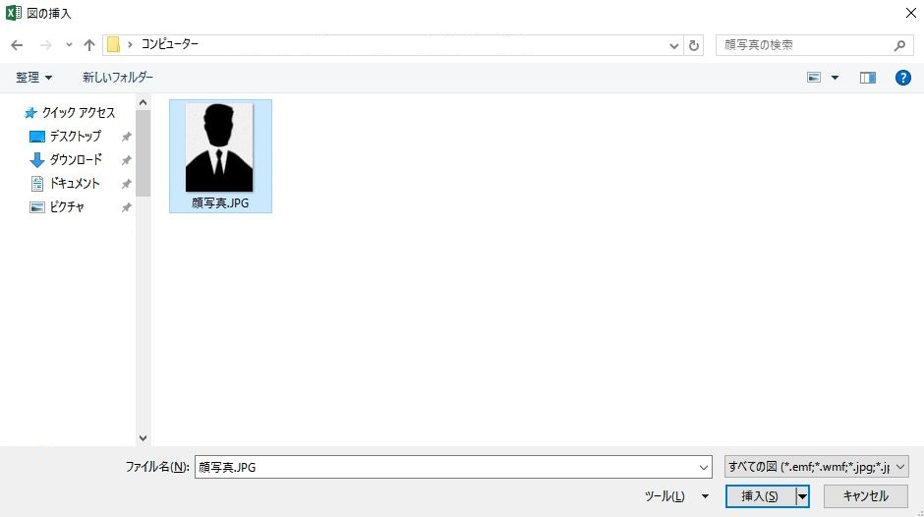

③顔写真の画像を選択して→「挿入」をクリック

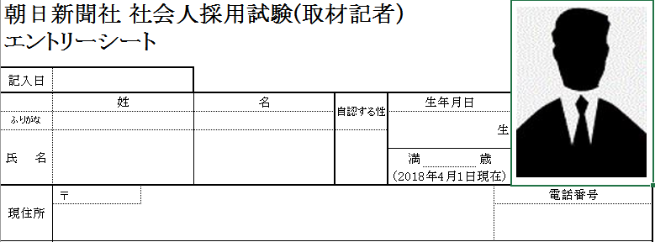

④挿入された画像の幅を適宜調整して枠に合わせる

 | 以上

